様式第１号
様式第１号（第６条関係）
 |  |  | 子ども食堂等運営助成金申請書

 |  |  |  |  |  |  |  |  | 年 月 日
伊勢市社会福祉協議会 会長 様

 | 食堂名 |  |  |  |  |  | 代表者名
 | 代表者住所 | 〒 |  | - |  | ／伊勢市
 | 昼間の連絡先

 | 子ども食堂等運営助成金を下記の通り交付されるよう申請します。

 |  |  |  |  | 記

１．助成申請額 |  |  |  |  |  |  |  | 円（上限１００,０００円）
２．食堂の活動内容（現状）

 | 開所月・回数 （毎月・隔月）／ |  |  |  |  |  | 回
 | 場所（住所） |  |  |  |  | （伊勢市 |  |  |  | ）
 | 時間帯
 | スタッフ人数 約 |  |  | 人（１回あたり）
 | 利用者人数 約 |  |  | 人（内子ども約 |  |  |  | 人）（１回あたり）
 | 主な活動内容

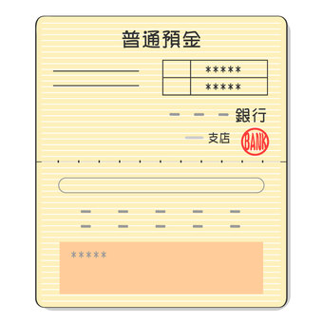
※１
※２
２．振込先
 | 振込先金融機関の通帳（写）
 | ※通帳の表紙および通帳を１枚開いた部分のコピーを添付して下さい。
 | ※個人名義にはお振込みできません。

●申請書提出に必要な☑欄
助成金申請書（様式第１号）
事業計画書（様式第２号）
収支予算書（様式第３号）
事業内容が分かるもの（規約、チラシ等）
振込先金融機関の通帳（写）※表紙（※１）および通帳を１枚開いた部分（※２）
※全てにチェックがないと申請受付はできません。
 |  |  |  |  | 地域福祉課受付 ㊞
子ども食堂等運営助成事業は、皆さまからお寄せいただいた赤い羽根共同募金の配分金を活用しています。

